Feuil1
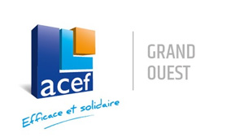

BON DE COMMANDE ACEF NOEL 2021

Numero d'adhérent ACEFGO :
Nom :
Adresse :

 |  | Relais Thalasso Château des Tourelles
 |  | 01 avenue Léon Dubas
 |  | Pointe du Bec
 |  | 44380 PORNICHET

PRODUIT* | QUANTITE | PRIX UNITAIRE TTC | PRIX TOTAL TTC
Massage Bien-Etre |  | 75.00 € | 0.00 €
Escapade Découverte |  | 89.00 € | 0.00 €
Bulle Emotion en Solo |  | 175.00 € | 0.00 €
Bulle Emotion en Duo |  | 270.00 € | 0.00 €
Une nuit au Château |  | 259.00 € | 0.00 €
*Nos bons cadeaux sont valables 1 an à compter de la date d'achat |  | TOTAL A REGLER | 0.00 €

Le …. / ….. / | Signature

SAS THALABAULE au capital de 1 002 478 € - SIRET : 38164118200047 - TVA IC : FR63381641182 - NAF : 5510Z

